画面イメージ
詳細設計書 |  | 論理名称 | K001 | システムID | KS | 改訂日 | 2022-10-06
 |  | 物理名称 | ログイン画面 | システム名称 | 倉庫管理システム | 改訂者 | 趙

画面イメージ

 |  |  |  |  |  |  |  | 入力欄
 |  |  |  |  |  |  |  |  | 社員ID
 |  |  |  |  |  |  |  |  |  | 英数10桁まで入力する。
 |  |  |  |  |  |  |  |  | パスワード
 |  |  |  |  |  |  |  |  |  | 50桁まで入力する。
 | 社員ID
 |  |  |  |  |  |  |  | ボタン
 | パスワード |  |  |  |  |  |  |  | ログイン（在庫情報一覧へ遷移）
 |  |  |  |  |  |  |  |  |  | エラー処理：
 |  |  |  |  |  |  |  |  |  |  | 社員IDチェックを実施し、存在しない場合は、以下のメッセージを表示する。
社員IDまたはパスワードが違います。再入力してください。
 |  |  |  |  |  |  |  |  |  |  |  | 「社員IDまたはパスワードが違います。再入力してください。」
 |  |  |  |  |  |  |  |  |  |  | パスワードが間違いの場合は、以下のメッセージを表示する。
 |  |  |  |  |  |  |  |  |  |  |  | 「社員IDまたはパスワードが違います。再入力してください。」
 |  |  |  |  |  |  |  |  |  | 必要チェック
 |  |  |  |  |  |  |  |  |  |  | 社員ID未入力の場合以下のメッセージを表示する。
ログイン
 |  |  |  |  |  |  |  |  |  |  |  | 「社員IDを入力してください。」
 |  |  |  |  |  |  |  |  |  |  | パスワード未入力の場合は以下のメッセージを表示する。
 |  |  |  |  |  |  |  |  |  |  |  | 「パスワードを入力してください。」

IO関連
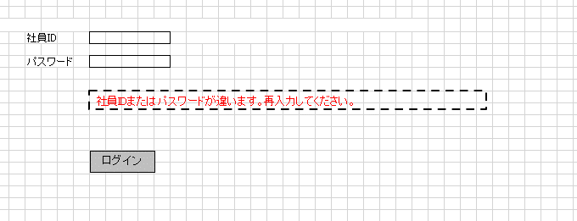
詳細設計書 |  | 論理名称 |  | K001 |  |  |  | システムID |  | KS | 改訂日 | 2022-10-06
 |  | 物理名称 |  | ログイン画面 |  |  |  | システム名称 |  | 倉庫管理システム | 改訂者 | 趙

I/O関連図

ログイン
在庫情報一覧
 |  |  |  |  |  |  |  |  | ログインボタン

 |  |  |  |  | 社員アカウント

パラメータ一覧
No | 論理名称 |  | 物理名称 |  |  | I/O | 備考
1 | 社員ID |  | id |  |  | O | 既存の社員IDを社員アカウントテーブル(t_user)から読み取って、あるかどうかを判断する
2 | パスワード |  | password |  |  | O
3
4
5
6
7
8
9
テーブル一覧
No | 論理名称 |  | 物理名称 |  |  | I/O | 備考
1 | t_user |  | 社員アカウント |  |  | O | 既存の社員IDを社員アカウントテーブル(t_user)から読み取って、あるかどうかを判断する
2
3
4
5
6
7
8
ファイル一覧
No | 論理名称 |  | 物理名称 |  |  | I/O | 備考
0
1
2
3
4
5
6
7
8

